Sheet1
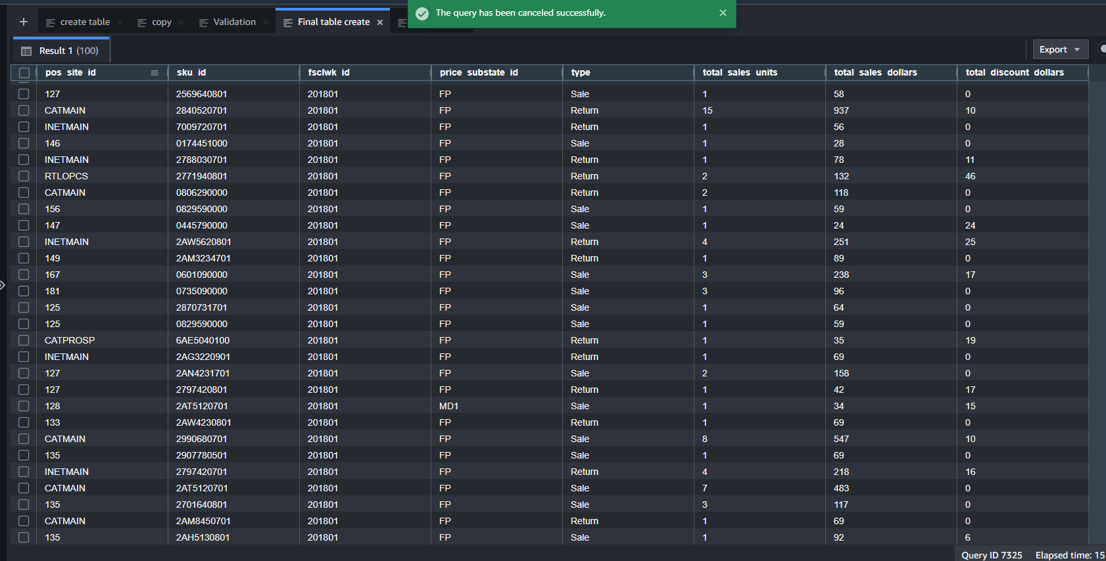
pos_site_id | sku_id | fsclwk_id | price_substate_id | type | total_sales_units | total_sales_dollars | total_discount_dollars
132 | 766190000 | 201801 | FP | Sale | 1 | 4 | 1
134 | 787610000 | 201801 | FP | Sale | 2 | 24 | 0
147 | 2AW4230701 | 201801 | FP | Sale | 1 | 69 | 0
150 | 2AW4220701 | 201801 | FP | Return | 1 | 69 | 0
142 | 2AE4820901 | 201801 | FP | Sale | 1 | 79 | 0
150 | 2AX6360701 | 201801 | FP | Sale | 2 | 218 | 18
132 | 3785180602 | 201801 | FP | Sale | 1 | 69 | 0
132 | 6831981500 | 201801 | FP | Sale | 1 | 39 | 0
142 | 2990680701 | 201801 | FP | Sale | 1 | 54 | 20
142 | 752204000 | 201801 | FP | Sale | 1 | 16 | 0
147 | 1AV5420000 | 201801 | MD2 | Sale | 21 | 94 | 83
150 | 2785120601 | 201801 | FP | Sale | 1 | 69 | 0
CATMAIN | 2785180701 | 201801 | FP | Return | 7 | 473 | 10
CATMAIN | 2785120701 | 201801 | FP | Sale | 9 | 621 | 0
139 | 2AG0490901 | 201801 | FP | Sale | 1 | 86 | 3
147 | 553801000 | 201801 | FP | Sale | 1 | 14 | 14
152 | 174450000 | 201801 | FP | Sale | 1 | 28 | 0
118 | 2AH4930901 | 201801 | FP | Sale | 1 | 128 | 0
129 | 2990680801 | 201801 | FP | Return | 1 | 69 | 5
132 | 806490000 | 201801 | FP | Sale | 1 | 45 | 14
135 | 2598481701 | 201801 | FP | Sale | 1 | 59 | 0
135 | 2AA4481701 | 201801 | FP | Sale | 1 | 59 | 0
137 | 2916690801 | 201801 | FP | Sale | 1 | 74 | 0
142 | 2701640701 | 201801 | FP | Sale | 1 | 39 | 0
143 | 3668931802 | 201801 | FP | Sale | 1 | 58 | 0
149 | 2AC1080701 | 201801 | FP | Sale | 2 | 158 | 0
146 | 5668920913 | 201801 | FP | Sale | 1 | 64 | 0
149 | 2968530701 | 201801 | FP | Return | 1 | 59 | 10
CATSALE | 2819720801 | 201801 | FP | Return | 4 | 236 | 0
CATSALE | 2916430701 | 201801 | FP | Return | 5 | 345 | 0
INETMAIN | 2916420701 | 201801 | FP | Return | 1 | 79 | 0
CATMAIN | 2882140701 | 201801 | FP | Return | 1 | 79 | 0
CATSALE | 2AB1530801 | 201801 | MD1 | Return | 3 | 147 | 0
138 | 619990000 | 201801 | FP | Sale | 3 | 75 | 0
132 | 7223620000 | 201801 | MD1 | Sale | 1 | 14 | 0
146 | 723420000 | 201801 | FP | Sale | 1 | 14 | 14
146 | 2AC1020801 | 201801 | FP | Sale | 1 | 79 | 0
158 | 764001000 | 201801 | FP | Sale | 3 | 12 | 0
150 | 764004000 | 201801 | FP | Sale | 1 | 4 | 0
182 | 7077821801 | 201801 | MD1 | Sale | 1 | 9 | 0
127 | 2AN4220701 | 201801 | MD1 | Sale | 1 | 59 | 0
127 | 2259240601 | 201801 | FP | Sale | 1 | 69 | 0
128 | 6AE5020100 | 201801 | MD2 | Sale | 1 | 17 | 21
131 | 2AB9990601 | 201801 | MD1 | Sale | 1 | 59 | 0
135 | 2812520601 | 201801 | FP | Sale | 1 | 40 | 9
CATMAIN | 6AE8840100 | 201801 | FP | Sale | 2 | 296 | 0
INETMAIN | 2806230701 | 201801 | FP | Sale | 12 | 462 | 5
135 | 2598420701 | 201801 | FP | Sale | 2 | 118 | 0
135 | 723420000 | 201801 | FP | Sale | 1 | 28 | 0
136 | 2AA4481701 | 201801 | FP | Sale | 1 | 56 | 3
136 | 752206000 | 201801 | FP | Sale | 1 | 12 | 3
140 | 5767891913 | 201801 | MD1 | Sale | 1 | 59 | 0
CATMAIN | 2924420801 | 201801 | FP | Sale | 16 | 783 | 2
146 | 310602000 | 201801 | FP | Return | 1 | 25 | 6
142 | 2767891901 | 201801 | MD1 | Sale | 1 | 59 | 0
147 | 2AH5130901 | 201801 | FP | Sale | 1 | 98 | 0
146 | 553990000 | 201801 | FP | Return | 1 | 22 | 7
CATMAIN | 7208420100 | 201801 | FP | Return | 2 | 98 | 0
CATMAIN | 750080000 | 201801 | FP | Return | 1 | 49 | 0
INETMAIN | 2806230701 | 201801 | FP | Return | 8 | 312 | 0
CATMAIN | 2767891801 | 201801 | FP | Return | 1 | 79 | 0
CATPROSP | 2AR7130701 | 201801 | FP | Return | 2 | 178 | 0
CATMAIN | 2342730701 | 201801 | FP | Return | 3 | 267 | 0
RTLOPCS | 2AW3320801 | 201801 | FP | Return | 2 | 158 | 20
INETMAIN | 487611000 | 201801 | FP | Return | 4 | 100 | 0
CATMAIN | 2969530701 | 201801 | FP | Return | 6 | 474 | 0
CATSALE | 2AM3440501 | 201801 | MD1 | Return | 1 | 19 | 0
CATSALE | 2AT0420701 | 201801 | MD1 | Sale | 18 | 676 | 26
CATMAIN | 2AB1920701 | 201801 | FP | Return | 4 | 356 | 0
CATMAIN | 2975621701 | 201801 | FP | Return | 3 | 237 | 0
CATSALE | 2916420901 | 201801 | FP | Return | 2 | 138 | 0
132 | 619990000 | 201801 | FP | Sale | 1 | 12 | 12
127 | 2569640801 | 201801 | FP | Sale | 1 | 58 | 0
CATMAIN | 2840520701 | 201801 | FP | Return | 15 | 937 | 10
INETMAIN | 7009720701 | 201801 | FP | Return | 1 | 56 | 0
146 | 174451000 | 201801 | FP | Sale | 1 | 28 | 0
INETMAIN | 2788030701 | 201801 | FP | Return | 1 | 78 | 11
RTLOPCS | 2771940801 | 201801 | FP | Return | 2 | 132 | 46
CATMAIN | 806290000 | 201801 | FP | Return | 2 | 118 | 0
156 | 829590000 | 201801 | FP | Sale | 1 | 59 | 0
147 | 445790000 | 201801 | FP | Sale | 1 | 24 | 24
INETMAIN | 2AW5620801 | 201801 | FP | Return | 4 | 251 | 25
149 | 2AM3234701 | 201801 | FP | Return | 1 | 89 | 0
167 | 601090000 | 201801 | FP | Sale | 3 | 238 | 17
181 | 735090000 | 201801 | FP | Sale | 3 | 96 | 0
125 | 2870731701 | 201801 | FP | Sale | 1 | 64 | 0
125 | 829590000 | 201801 | FP | Sale | 1 | 59 | 0
CATPROSP | 6AE5040100 | 201801 | FP | Return | 1 | 35 | 19
INETMAIN | 2AG3220901 | 201801 | FP | Return | 1 | 69 | 0
127 | 2AN4231701 | 201801 | FP | Sale | 2 | 158 | 0
127 | 2797420801 | 201801 | FP | Return | 1 | 42 | 17
128 | 2AT5120701 | 201801 | MD1 | Sale | 1 | 34 | 15
133 | 2AW4230801 | 201801 | FP | Return | 1 | 69 | 0
CATMAIN | 2990680701 | 201801 | FP | Sale | 8 | 547 | 10
135 | 2907780501 | 201801 | FP | Sale | 1 | 69 | 0
INETMAIN | 2797420701 | 201801 | FP | Return | 4 | 218 | 16
CATMAIN | 2AT5120701 | 201801 | FP | Sale | 7 | 483 | 0
135 | 2701640801 | 201801 | FP | Sale | 3 | 117 | 0
CATMAIN | 2AM8450701 | 201801 | FP | Return | 1 | 69 | 0
135 | 2AH5130801 | 201801 | FP | Sale | 1 | 92 | 6

